経年資料（公開用）
資料１－２
大阪府の自殺の状況（令和元年から令和５年）

【自殺者数の傾向】
〇令和5年の自殺者数は前年と比べて減少。（全国も同様）前年より105人減の1,383人であった。
〇男性は89人減少（対前年増減率-9.1％）、女性は16人減少（対前年増減率-3.1％)。
→令和５年は前年より減少したが令和３年よりも多く高止まっている。
【自殺者の傾向・年代別】
〇男性は「30～39歳」のみ前年から増加、それ以外の年代では減少した。
〇女性は「20～29歳」「50～59歳」「60～69歳」「80歳以上」で増加、それ以外の年代では減少した。
→39歳以下の自殺者が全体の27.4%を占めている。
【自殺者の傾向・職業別】
〇令和4年1月から集計方法が変わり「自営業・家族従業者」と「被雇用者・勤め人」を合わせ
て、新たに「有職者」という項目ができた。
〇男性の最多は「有職者」（354人）「年金・雇用保険等生活者」（313人）、女性は「年金・
雇用保険等生活者」（191人）、「有職者」（141人）の順に多くなっている。
また、女性の「失業者」（32人）が前年（21人）より大きく増加している。
→失業者が大きく増加した。不詳も前年より16人（320％）増加した。
〇「学生・生徒等」については男性が前年より13人（28.3.%）減少した。女性も前年より11人
（37.9%)減少した。
【自殺者の傾向・原因・動機】
〇健康問題が最も多く、次いで経済・生活問題、家庭問題の順となっている。
 | 総数 | 男 | 女
R1 | 1,231 | 804 | 427
R2 | 1,409 | 881 | 528
R3 | 1,376 | 864 | 512
R4 | 1,488 | 976 | 512
R５ | 1,383 | 887 | 496
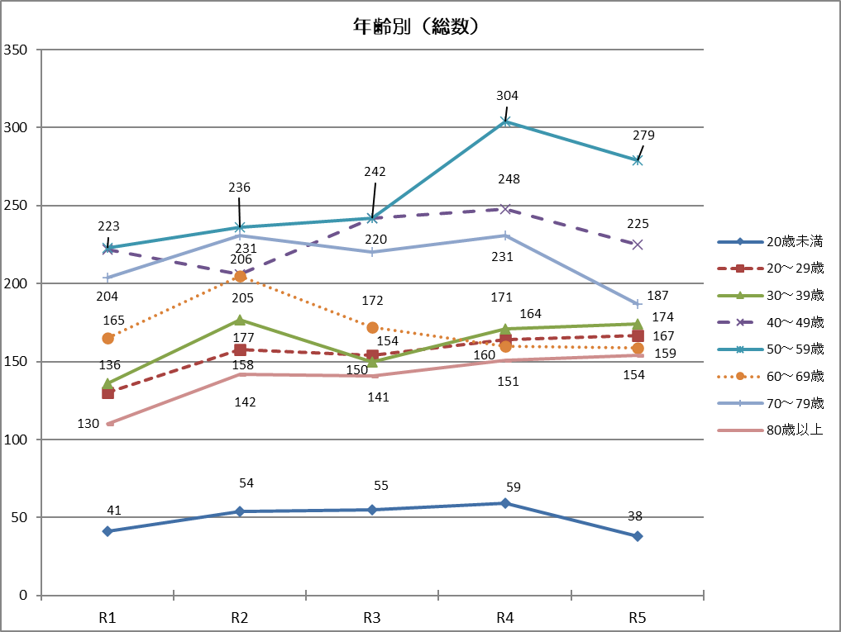

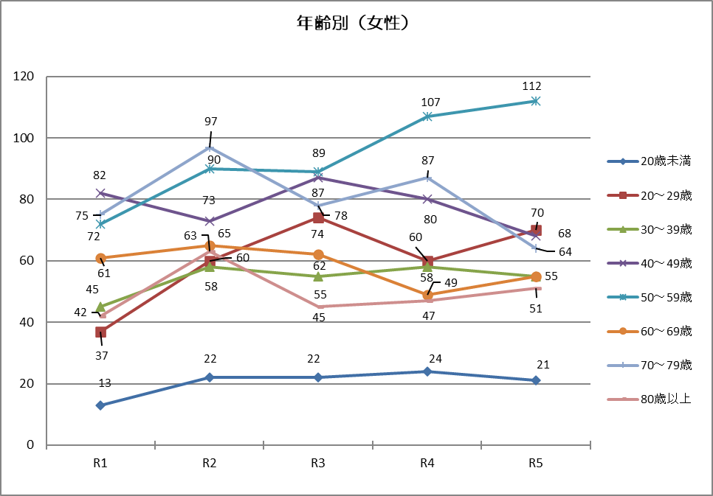
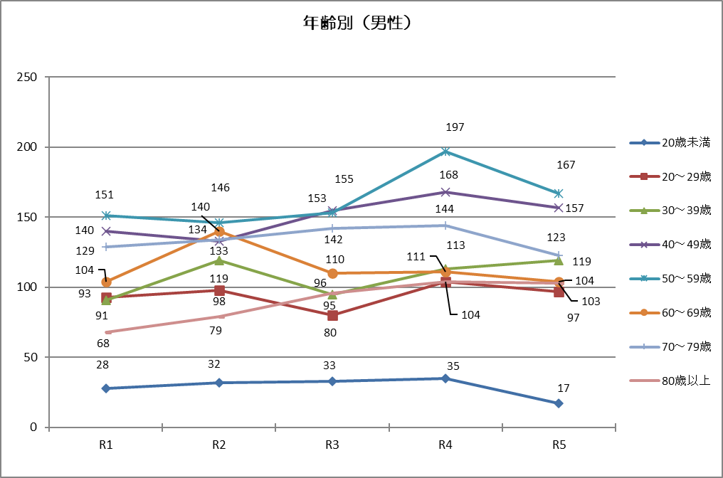

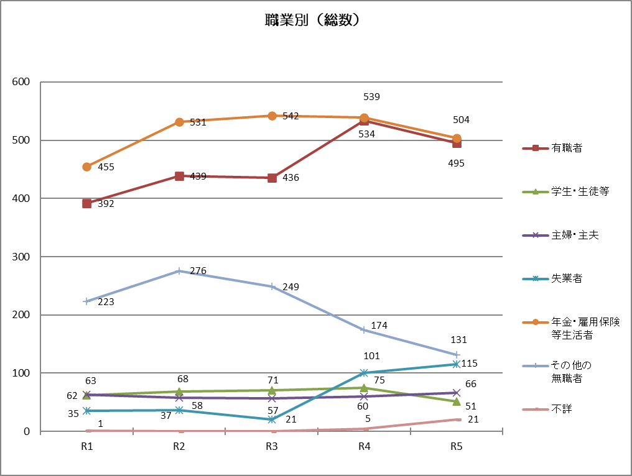
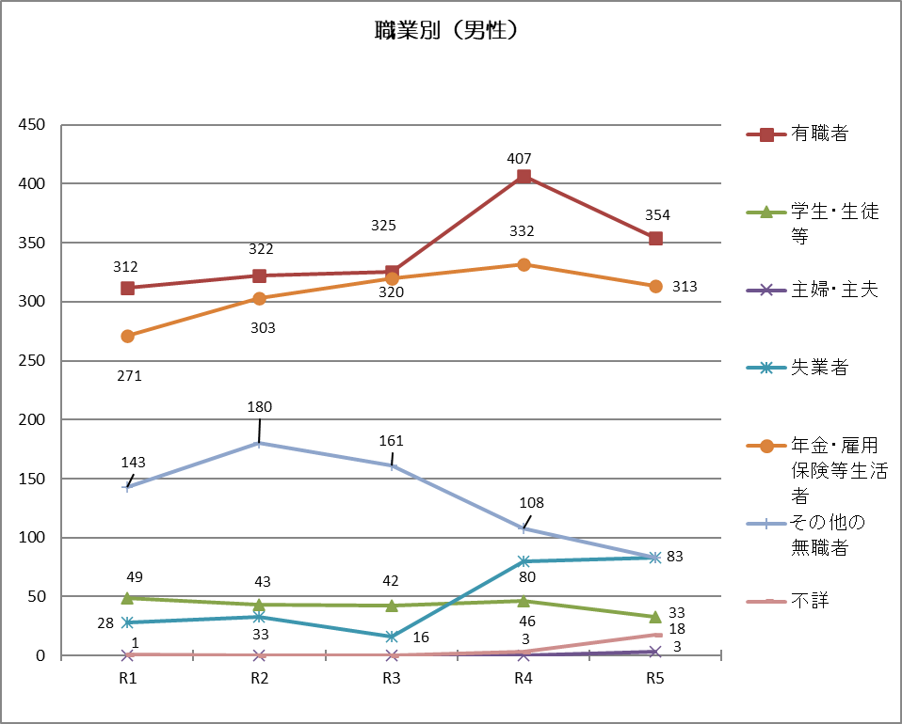

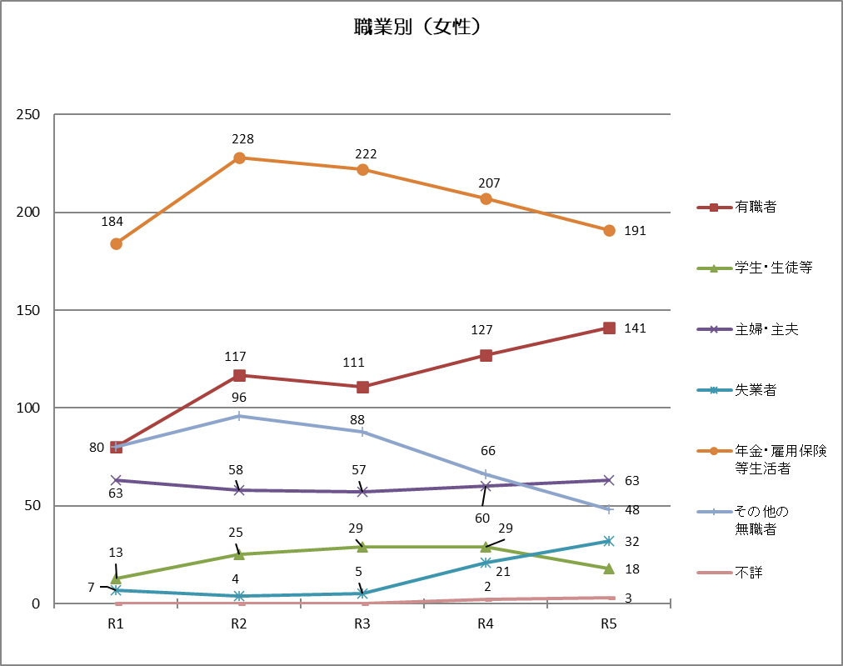
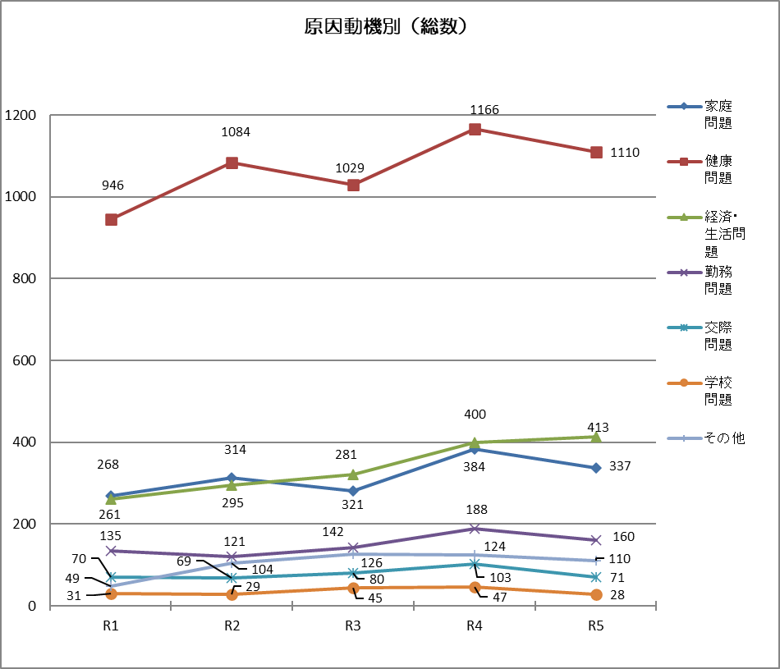

 |  |  |  | 2024年4月 大阪府こころの健康総合センター作成

